상품제안서
25절 PP 칼라 다이어리(인스프링) | 상품코드: F24813

 |  |  |  |  |  |  | 02-412-0044 | www.easy1.co.kr
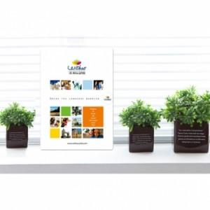

【상세/제작정보】 | 내지-기본 노트식

【인쇄/포장옵션】 | 풀칼라 / OPP(비닐)

【공급단가】 | 수량 | 200~ | 500~ | 1,000~ | 3,000~ | 5,000~
*VAT별도 | 단가 | 6,210원 | 5,980원 | 5,750원 | 5,520원 | 5,380원

【상품 URL】 | https://easy1.co.kr:443/src/goods_detail.php?gdno=24813

